关系图
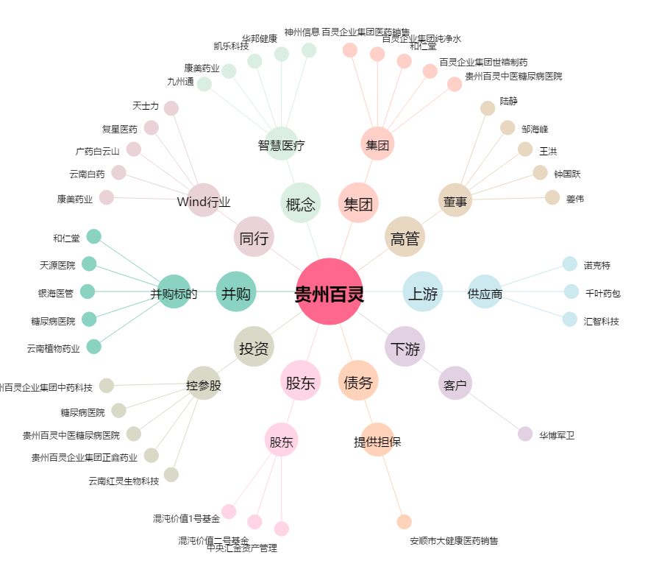
贵州百灵[002424.SZ] - 关系概览图

